메인화면구성
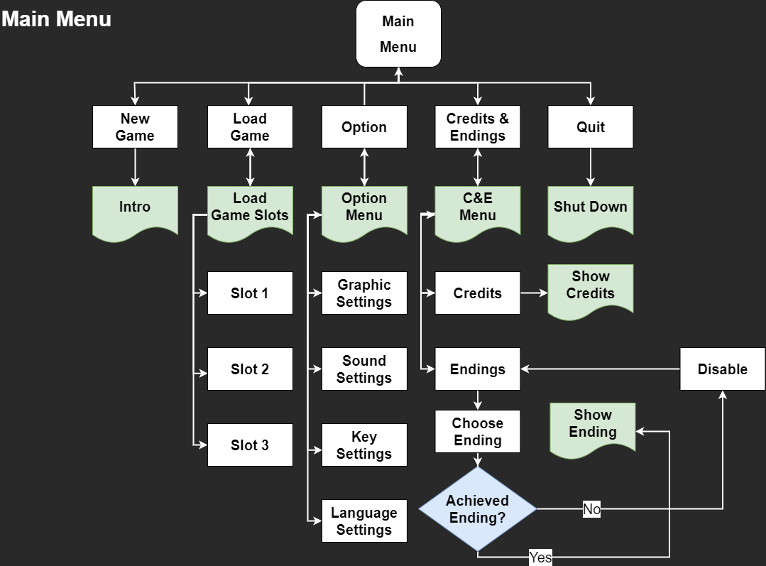

Actress(클로이)
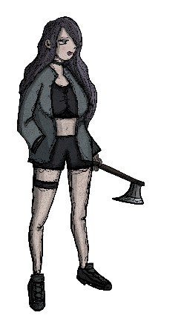
개요
 |  | 이름 | 클로이
 |  | 성별 | 여
 |  | 직업 | 해커
 |  | 심볼 | 트라우마
 |  | 특징 | 과거 XTECH와 협업했던 이력이 있음
 |  |  | 촉망받던 프로그래머였으나, 가족 이슈로 해커로 전향
 |  |  | 가족 이슈로 인해 상대방의 선택에 반대를 택하는 경향이 있음
 |  | 사용무기 | 도끼
 |  | 타입 | 딜러 or 탱커
 |  | 적정 포지션 | 1열 or 2열
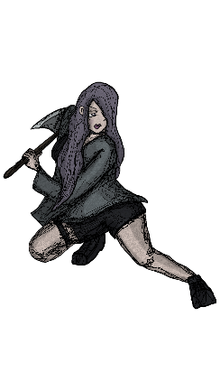
스탯 |  |  | 저항력 |  |  | 피해 모션
HP | 45 |  | 출혈 | 30%
DGE | 25 |  | 시야차단 | 40%
ACC | 80 |  | 마크 | 40%
PRO | 0 |  | 스턴 | 40%
SPD | 7 |  | 넘어짐 | 40%
DMG | 8-16 |  | 사망 | 70%
CRT | 8% |  | 이동 | 40%

스킬 | ICON | 타입 | 데미지 상수 | ACC MOD | CRT MOD | EFFECT | 모션 | 모션
내려찍기 (Axe Down) |  | 근거리 | 100% | 0 | +7% | +100% DMG vs 마크 | 도끼로 내려 찍음(한손) | 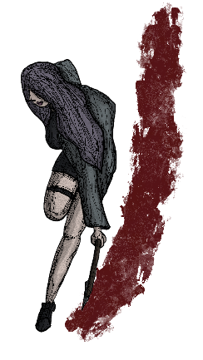
끝장내! (Finish It!) |  | 근거리 | 100% | -10 | +10% | +100% DMG vs 넘어짐 | 도끼로 내려 찍음(양손) | 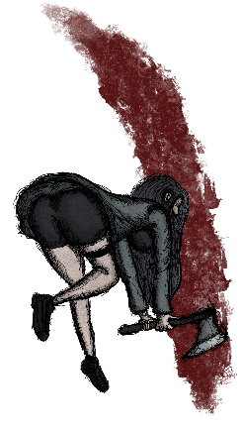
올려치기 (Uppercut) |  | 근거리 | 50% | +10 | 0% | 스턴 부여(100%) | 도끼 웻지로 올려침 | 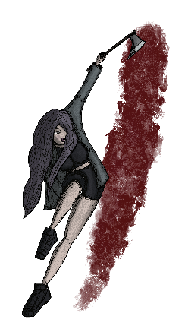
넘어져! (Down Down!) |  | 근거리 | 50% | +10 | 0% | 넘어짐 부여(100%) | 도끼로 하단스윙 | 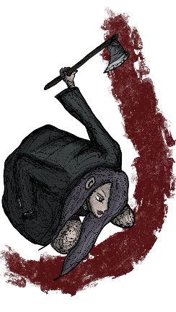
저리가 (Go Away) |  | 근거리 | 30% | +10 | 5% | 1열 넉백(100%) | 킥으로 밀어냄 | 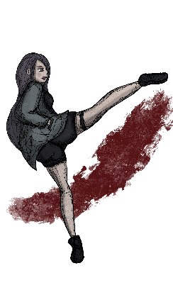
이리와 (Come Here) |  | 장거리 | 30% | +5 | 5% | 1열 당겨오기(100%) | 멱살을 잡아 당겨옴 | 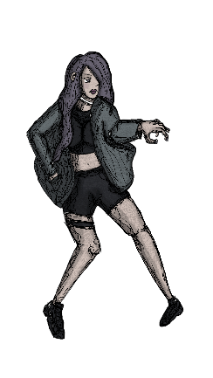
넌 사형이야 (You are doomed) |  | 장거리 | -100% | 0 | 0% | 마크 부여(100%) | 적에게 삿대질을 함 | 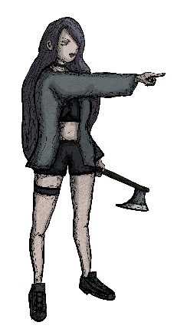
지켜보고있다 (I'm watching) |  | 버프 | -100% | 0 | 0% | ACC +20 / CRT +22% / SPD +3 | 적을 노려봄

맵 별 구성
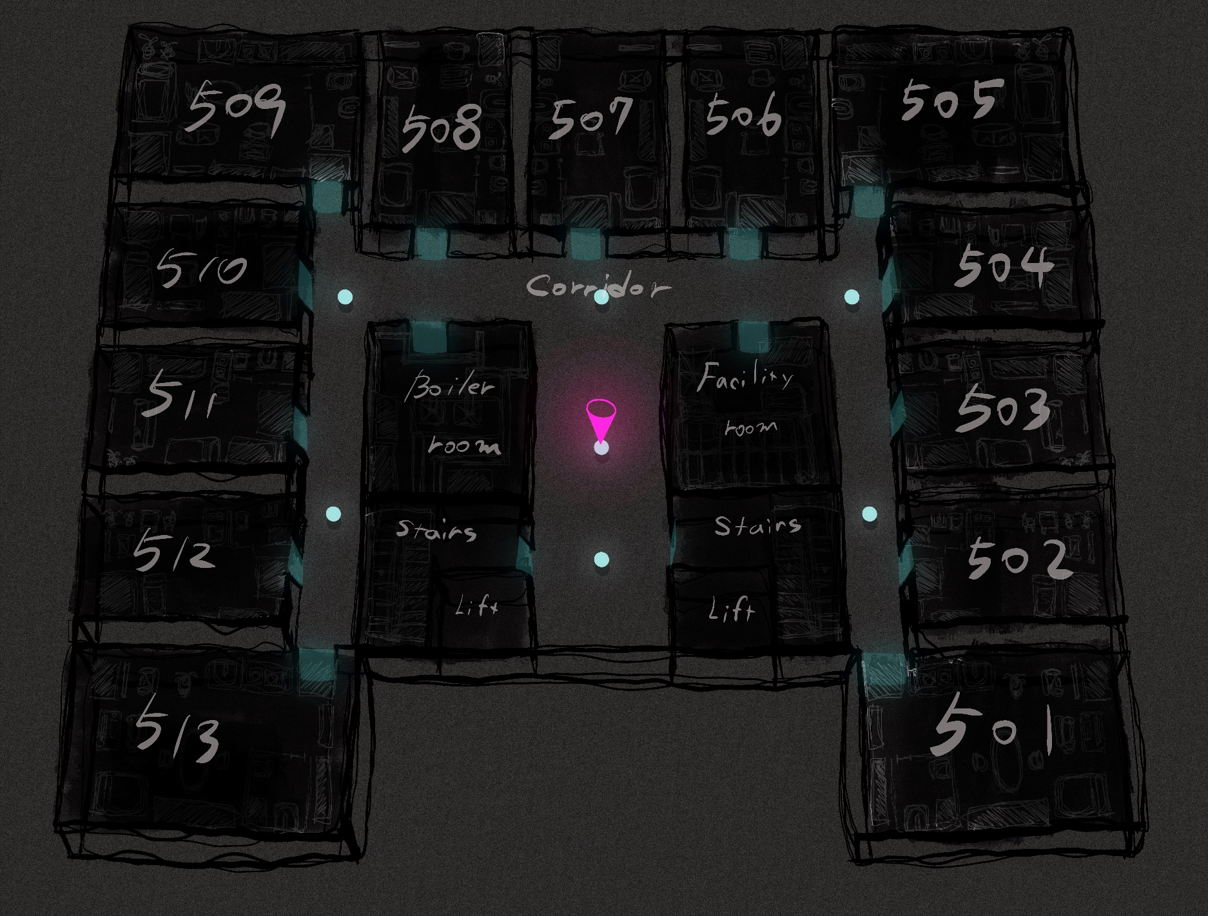
맵 별 구성

5층 (시작 층)

건물요도
층별 탑다운 맵
계단
계단
엘리베이터
복도
510호
508호
509호
통로
엘리베이터
통로
511호
507호
517호
501호
512호
513호
514호
516호
506호
505호
504호
502호
벽
문
문
문
문
벽
벽
문
문
문
문
문
문
문
문
문
문
문
문
503호
문
515호
문
방재실
통신실
문
문
문
문
문

A TYPE 방 탑다운 맵
거실
현관
보일러실
문
신발장
붙박이장
화장실
문
세면대
변기
샤워실
가스
레인지
TV
소파
침대
책상
의자
화분
개수대
옷장
서랍장
화분
의자
식탁

가로 | 10타일
세로 | 6타일

B TYPE 방 탑다운 맵
거실
현관
보일러실
신발장
화장실
문
세면대
샤워실
변기
가스
레인지
TV
소파
침대
책상
의자
화분
개수대
서랍장
화분
의자
식탁
문
붙박이장

가로 | 8타일
세로 | 6타일

C TYPE 방 탑다운 맵
거실
현관
보일러실
신발장
화장실
문
세면대
샤워실
변기
가스
레인지
TV
소파
침대
책상
의자
개수대
서랍장
의자
식탁
문
붙박이장

가로 | 8타일
세로 | 5타일

층별요도
층별 탑다운 맵
거실
거실
현관
보일러실
문
신발장
붙박이장
화장실
문
세면대
변기
샤워실
가스
레인지
TV
소파
침대
책상
의자
화분
개수대
옷장
서랍장
화분
의자
식탁
거실
거실
현관
보일러실
문
신발장
붙박이장
화장실
문
세면대
변기
샤워실
가스
레인지
TV
소파
침대
책상
의자
화분
개수대
옷장
서랍장
화분
의자
식탁
거실
현관
보일러실
신발장
화장실
문
세면대
샤워실
변기
가스
레인지
TV
소파
침대
책상
의자
화분
개수대
서랍장
화분
의자
식탁
문
붙박이장
거실
현관
보일러실
신발장
화장실
문
세면대
샤워실
변기
가스
레인지
TV
소파
침대
책상
의자
화분
개수대
서랍장
화분
의자
식탁
문
붙박이장
거실
현관
보일러실
신발장
화장실
문
세면대
샤워실
변기
가스
레인지
TV
소파
침대
책상
의자
화분
개수대
서랍장
화분
의자
식탁
문
붙박이장
거실
현관
보일러실
신발장
화장실
문
세면대
샤워실
변기
가스
레인지
TV
소파
침대
책상
의자
개수대
서랍장
의자
식탁
문
붙박이장
거실
현관
보일러실
신발장
화장실
문
세면대
샤워실
변기
가스
레인지
TV
소파
침대
책상
의자
개수대
서랍장
의자
식탁
문
붙박이장
거실
현관
보일러실
신발장
화장실
문
세면대
샤워실
변기
가스
레인지
TV
소파
침대
책상
의자
개수대
서랍장
의자
식탁
문
붙박이장
거실
거실
현관
보일러실
문
신발장
붙박이장
화장실
문
세면대
변기
샤워실
가스
레인지
TV
소파
침대
책상
의자
화분
개수대
옷장

가로 | 44타일
세로 | 33타일

